共通設計_ダイアログ
共通設計_ダイアログ
 | 概要
 | ダイアログの表示ルールをまとめたページ

 | ダイアログルール

NO
YES

 | ・ゲーム終了時などシステムメッセージを表示するような汎用ダイアログを共通として設計する
 | ・固有のダイアログなどは別途機能側の固有ダイアログとして仕様にて記載する

 | ▼表示数の上限
 | ・同時に表示できるシステムダイアログは原則1つまで

 | ▼表示アニメーション
 | ・特別なアニメーションは行わず不透明度0→100→0と瞬間的に開閉を行う

 | ▼ダイアログ内のスクロール
 | ・ダイアログ内はスクロールを可能にする
 | ・スクロールは原則としてテキストや表示物が収まらない場合のイレギュラーとして基本は収まるように努める

 | ▼ダイアログ表示時の背景
 | ・ダイアログを表示中は原則ダイアログ操作以外を行えないようにする
 | ・ダイアログ表示域外をクリックでダイアログを非表示にすることができる

2_タイトル画面
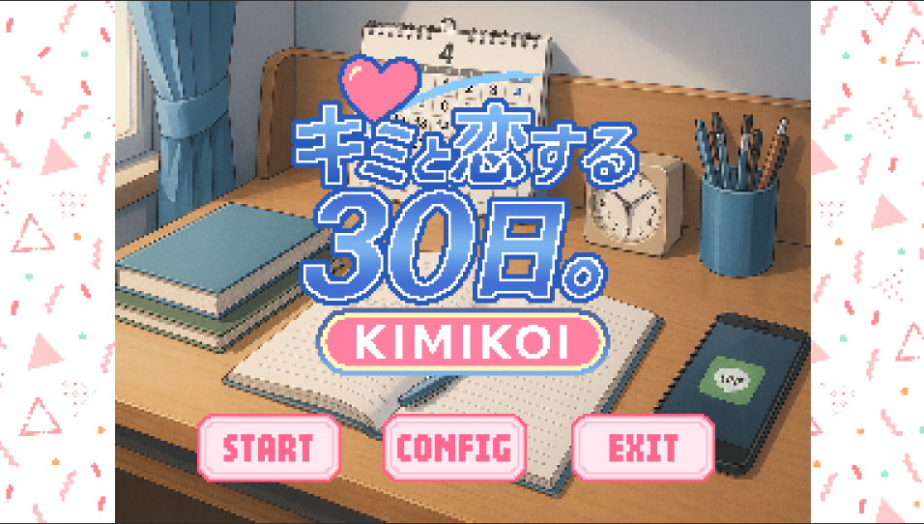
概要_2
がいよ
 | 仕様ID | 2 | タイトル画面(初回起動時)
 | 実装優先度 | 高
 | 作成状況 | 未FIX
 | 最終更新日 | 2026-04-13
 | 更新者 | 藤倉

 | 実装意図/実装目的
 | ・本作品の世界観に浸らせる

 | 機能要件
 | ・タイトル画面の表示を行う
 | ・特定の条件下で変更できるようにする
 | ・セーブロード機能は実装しない、
 | ・「START」「CONFIG」「EXIT」の機能/表示
 | ・「START」
 | ・インゲームへの遷移
 | ・「CONFIG」
 | ・音量、グラフィックを1つのページで表示できる
 | ・「EXIT」
 | ・ゲームを終了する
 | ・Y/N確認モーダルで進行
 | ・BGMを再生/ループ/停止
 | ・マウスオーバー/クリックのアクションに応じてSEを再生する
 | ・マウスオーバー/クリックのアクションに応じてUIアニメーションを再生する
 | ・権利表記等の必要な表記を表示する
 | ・タイトル画面からインゲームまで待ち時間のストレスなく移行できる

17_Googru【検索】
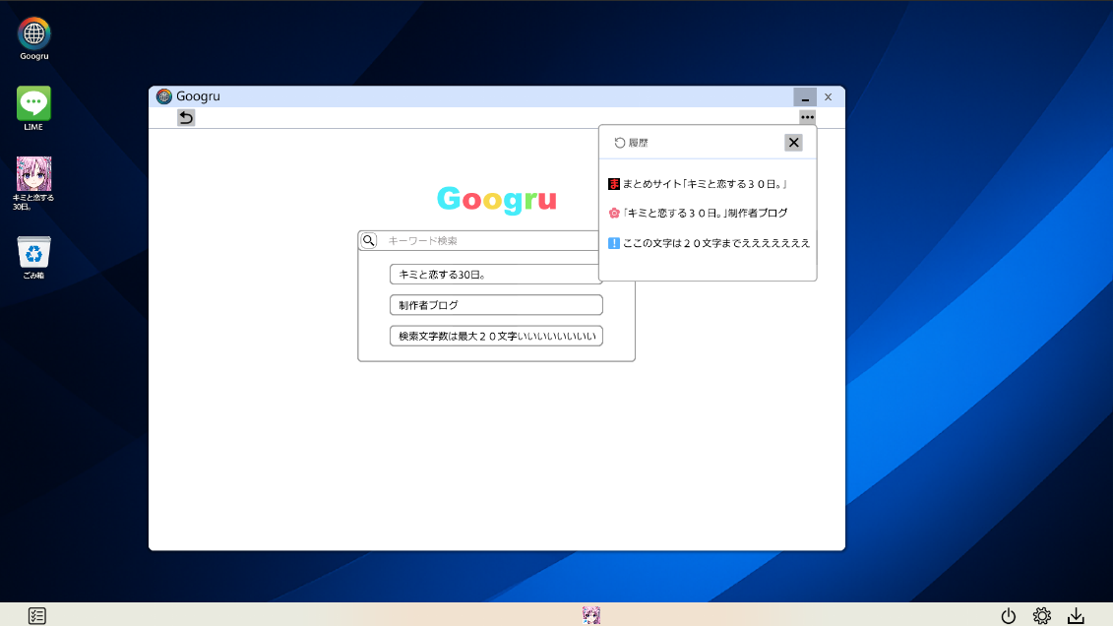
概要_
がいよ
 | 仕様ID | 17 | Googru「検索」
 | 実装優先度 | 高
 | 作成状況 | 未FIX
 | 最終更新日 | 2026-04-13
 | 更新者 | 藤倉

 | 実装意図/実装目的
 | ・ストーリーの深堀などを行う

 | 機能要件
 | ・ウィンドウを表示できる
 | ・画面内容は「検索ウィンドウ(検索結果画面)」「サイト表示」画面の2種類
 | ・「検索ウィンドウ」と「サイト表示」画面を切り替えることができる
 | ・ウィンドウは上部をドラッグで移動できる
 | ・ウィンドウは画面表示域からウィンドウの上下左右がいずれもはみ出ない
 | ・ウィンドウには「最小化」「閉じる」が表示されておりクリックで機能する(「最大化」は実装しない)
 | ・最小化：ウィンドウを非表示にする、タスクバーにはアイコンが表示されておりそれをクリックで再度表示できる
 | ・閉じる：ウィンドウを非表示にする、タスクバーにも表示されずデスクトップのアイコンからでないと再表示できない
 | ・アプリによってはユーザーの操作を待たず直後再表示できる
 | ・マウスオーバー/クリックのアクションに応じてSEを再生する
 | ・マウスオーバー/クリックのアクションに応じてUIアニメーションを再生する
 | ・エフェクトを再生できる
 | ・各種テキスト、各種画像を表示できる
 | ・検索ウィンドウにキーワードを選択入力できる
 | ・自由入力は行わずプレイ中に手に入れたキーワードなどを入力しそれに合ったページが表示される形式
 | ・入手していないキーワードは表示されない
 | ・入手したキーワードは表示される
 | ・キーワードはクリックするとウィンドウ内に表示される
 | ・虫眼鏡アイコンを表示できる
 | ・虫眼鏡アイコンでそのワードに対応するページを表示できる
 | ・キーワードが入っていない状態では反応しない
 | ・キーワードに応じたページが表示される
 | ・ページ表示はストレスのない程度の読み込み時間を疑似的に発生させリアリティを演出できている
 | ・ページはスクロールできる
 | ・最下部までスクロールするとスクロールをできないようにする
 | ・「戻る」アイコンを表示できる
 | ・クリックで1つまでのページに戻ることができる
 | ・「進む」アイコンを表示できる
 | ・「戻る」アイコンで戻った場合に元のページに進むことができる (「戻る」操作の取り消し行為)
 | ・上記のアクションを行えない場合はグレーアウトさせる
 | ・ウィンドウを「閉じる」した後に再度開いたときは「検索ウィンドウ画面」が表示される
 | ・UIをグリッジノイズ版に差し替えることができる

